大阪会場
関西ブロック 大阪会場 案内

 |  | 会場名： | ハービスPLAZA ５階４号室
会 場 |  | 住所： | 大阪市北区梅田2丁目5番25号 5階

開催日時 | 2026年3月11日（水）13:30～15:30

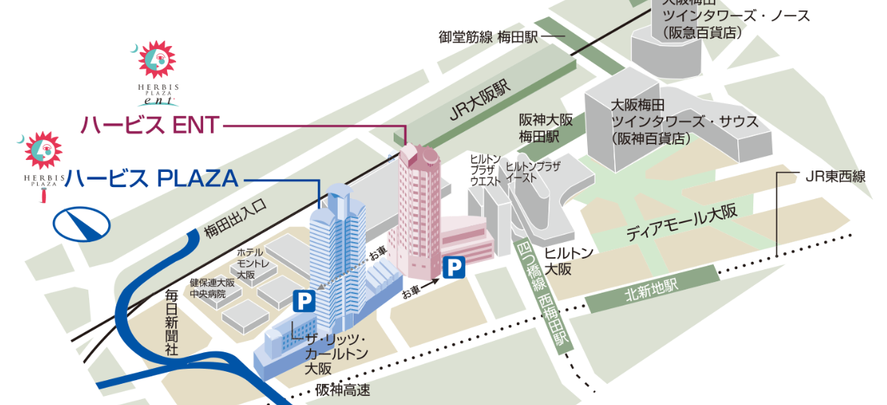

■アクセス
◆電車
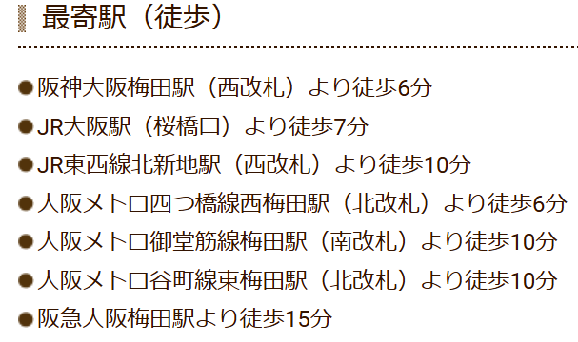
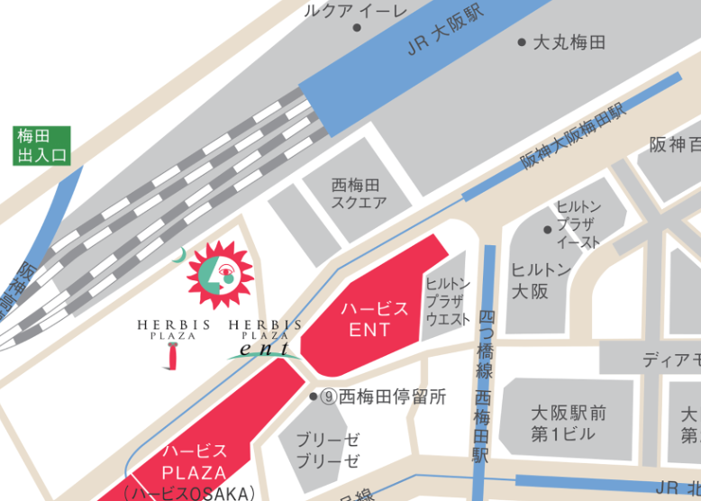

◆駐車場
